ТРАФАРЕТ
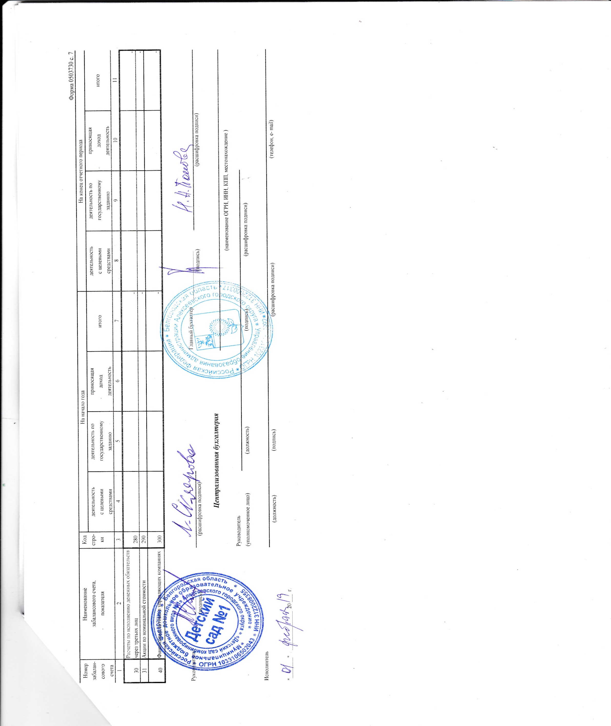
СПРАВКА |  |  |  |  |  |  |  |  |  | Форма 0503730 с.5
о наличии имущества и обязательств на забалансовых счетах

Номер | Наименование | Код | На начало года |  |  |  | На конец отчетного периода
забалан- | забалансового счета, | стро- | деятельность | деятельность по | приносящая | итого | деятельность | деятельность по | приносящая | итого
сового | показателя | ки | с целевыми | государственному | доход |  | с целевыми | государственному | доход
счета |  |  | средствами | заданию | деятельность |  | средствами | заданию | деятельность
1 | 2 | 3 | 4 | 5 | 6 | 7 | 8 | 9 | 10 | 11
01 | Имущество, полученное в пользование | 010 | - | 980.00 | - | 980.00 | - | 1,530.00 | - | 1,530.00
02 | Материальные ценности на хранении | 020 |  |  |  | - |  |  |  | -
03 | Бланки строгой отчетности | 030 |  |  |  | - |  |  |  | -
04 | Задолженность неплатежеспособных дебиторов, всего | 040 | - | - | - | - | - | - | - | -
 | в том числе:
 |  |  |  |  |  | - |  |  |  | -
05 | Материальные ценности, оплаченные по централизованному снабжению | 050 |  |  |  | - |  |  |  | -
06 | Задолженность учащихся и студентов за невозвращенные материальные ценности | 060 |  |  |  | - |  |  |  | -
07 | Награды, призы, кубки и ценные подарки, сувениры | 070 |  |  |  | - |  |  |  | -
08 | Путевки неоплаченные | 080 |  |  |  | - |  |  |  | -
09 | Запасные части к транспортным средствам, выданные взамен изношенных | 090 |  |  |  | - |  |  |  | -
10 | Обеспечение исполнения обязательств, всего | 100 | - | - | - | - | - | - | - | -
 | в том числе:
 | задаток | 101 |  |  |  | - |  |  |  | -
 | залог | 102 |  |  |  | - |  |  |  | -
 | банковская гарантия | 103 |  |  |  | - |  |  |  | -
 | поручительство | 104 |  |  |  | - |  |  |  | -
 | иное обеспечение | 105 |  |  |  | - |  |  |  | -
12 | Спецоборудование для выполнения научно- исследовательских работ по договорам с заказчиками | 120 |  |  |  | - |  |  |  | -
 |  |  |  |  |  |  |  |  |  | Форма 0503730 с. 6
Номер | Наименование | Код | На начало года |  |  |  | На конец отчетного периода
забалан- | забалансового счета, | стро- | деятельность | деятельность по | приносящая | итого | деятельность | деятельность по | приносящая | итого
сового | показателя | ки | с целевыми | государственному | доход |  | с целевыми | государственному | доход
счета |  |  | средствами | заданию | деятельность |  | средствами | заданию | деятельность
1 | 2 | 3 | 4 | 5 | 6 | 7 | 8 | 9 | 10 | 11
13 | Экспериментальные устройства | 130 |  |  |  | - |  |  |  | -
15 | Расчетные документы, не оплаченные в срок из-за отсутствия средств на счете государственного (мунципального) учреждения | 150 |  |  |  | - |  |  |  | -
16 | Переплата пенсий и пособий вследствие неправильного применения законодательства о пенсиях и пособиях, счетных ошибок | 160 |  |  |  | - |  |  |  | -
17 | Поступления денежных средств, всего | 170 | - | - | - | - | - | - | - | -
 | в том числе:
 | доходы | 171 |  |  |  | - |  |  |  | -
 | расходы | 172 |  |  |  | - |  |  |  | -
 | источники финансирования дефицита | 173 |  |  |  | - |  |  |  | -
18 | Выбытия денежных средств, всего | 180 | - | - | - | - | - | - | - | -
 | в том числе:
 | доходы | 181 |  |  |  | - |  |  |  | -
 | расходы | 182 |  |  |  | - |  |  |  | -
 | источники финансирования дефицита | 183 |  |  |  | - |  |  |  | -
20 | Задолженность, не востребованная кредиторами, всего | 200 |  |  |  | - |  |  |  | -
 | в том числе:
 |  |  |  |  |  | - |  |  |  | -
21 | Основные средства в эксплуатации | 210 | - | 132,547.59 | 74,778.86 | 207,326.45 | - | 176,010.59 | 82,777.86 | 258,788.45
22 | Материальные ценности, полученные по централизованному снабжению | 220 |  |  |  | - |  |  |  | -
23 | Периодические издания для пользования | 230 |  |  |  | - |  |  |  | -
24 | Нефинансовые активы, переданные в доверительное управление | 240 |  |  |  | - |  |  |  | -
25 | Имущество, переданное в возмездное пользование (аренду) | 250 |  |  |  | - |  |  |  | -
26 | Имущество, переданное в безвозмездное пользование | 260 | - | - | - | - | - | - | - 1,316,851.20 | - 1,316,851.20
27 | Материальные ценности, выданные в личное пользование работникам (сотрудникам) | 270 |  |  |  | - |  |  |  | -
 |  |  |  |  |  |  |  |  |  | Форма 0503730 с. 7

